상품제안서
아이노트 에어쿨러 100단 냉각 핸디 선풍기 | 상품코드: S41420

 |  |  |  |  |  |  | 02-713-8555 | www.synergygift.co.kr
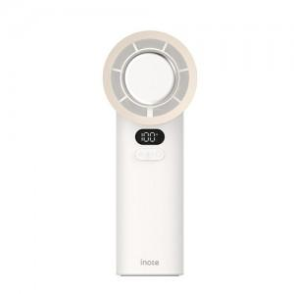 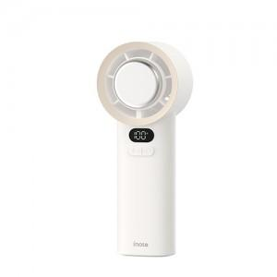 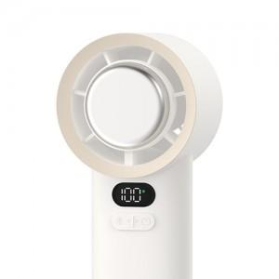

【상세/제작정보】 | <p>​</p>

【인쇄/포장옵션】 | 레이저 / 포장지포장

【공급단가】 | 수량 | 20~ | 100~ | 300~ | 500~ | 1,000~
*VAT별도 | 단가 | 19,700원 | 17,950원 | 17,100원 | 16,850원 | 16,500원

【상품 URL】 | https://www.synergygift.co.kr:443/src/goods_detail.php?gdno=41420

